ТИТУЛ


Калькулятор расчета налоговой нагрузки в зависимости от выбранной системы налогообложения после отмены ЕНВД с 01.01.2021г

версия 1.1

г.Архангельск
2020-11-01
vsozonov@mail.ru

СВОД
 | Сводный расчет итогов по вариантам налогообложения
назад
1. | Прогноз доходов и расходов за 2020г (УПРАВЛЕНЧЕСКИЙ УЧЕТ) при различных системах налогообложения

Прогноз доходов и расходов за 2020г (Упр Учет) при различных системах н/о
 |  |  |  |  |  |  | Нет
 |  |  |  | х | #N/A |  | Да
№ | Показатель | Ед. изм. | ЕНВД | УСНО (Доходы) | УСНО (Д-Р) | ОСНО | Патент
1 | Доходы | тыс. руб. | 0 | 0 | 0 | 0 | 0
2 | Расходы + налоги | тыс. руб. | 0 | #VALUE! | #N/A | 0 | 0
3 | Чистая прибыль | тыс. руб. | 0 | #VALUE! | #N/A | 0 | 0
4 | Изменение чистой прибыли относительно сценария "ЕНВД" | тыс. руб. | 0 | #VALUE! | #N/A | 0 | 0

 |  |  |  | Ранжирование сценариев

 |  |  |  | #VALUE! | #N/A | #VALUE! | #VALUE!

2. | Прогноз бюджета налогов и отчислений за 2020г (БУХГАЛТЕРСКИЙ УЧЕТ) при различных системах н/о

Бюджет налогов и отчислений при различных системах н/о, тыс. руб.
№ | Показатель | Ед. изм. | ЕНВД | УСНО (Доходы) | УСНО (Д-Р) | ОСНО | Патент
1 | НДС к уплате в бюджет | тыс. руб. | 0 | 0 | 0 | 0 | 0
2 | Налог на прибыль | тыс. руб. | 0 | 0 | 0 | 0 | 0
3 | ЕНВД | тыс. руб. | 0 | 0 | 0 | 0 | 0
4 | УСНО | тыс. руб. | 0 | #VALUE! | #N/A | 0 | 0
5 | патент | тыс. руб. | 0 | 0 | 0 | 0 | 0
6 | налог с владельцев т/с | тыс. руб. | 0 | 0 | 0 | 0 | 0
7 | налог на имущество | тыс. руб. | 0 | 0 | 0 | 0 | 0
8 | налог на землю | тыс. руб. | 0 | 0 | 0 | 0 | 0
9 | прочие налоги | тыс. руб. | 0 | 0 | 0 | 0 | 0
10 | отчисления от ФОТ | тыс. руб. | 0 | 0 | 0 | 0 | 0
11 | Итого бюджет налогов и отчислений | тыс. руб. | 0 | #VALUE! | #N/A | 0 | 0
12 | Абсолютный рост относительно сценария "ЕНВД" | тыс. руб. | 0 | #VALUE! | #N/A | 0 | 0
13 | Относительный рост относительно сценария "ЕНВД" | % | 0% | 0% | 0% | 0% | 0%

3. | Показатели рентабельности и налоговой нагрузки за 2020г (БУХГАЛТЕРСКИЙ УЧЕТ)
 | при различных системах налогообложения (н/о)

№ | Показатель | Ед. изм. | ЕНВД | УСНО (Доходы) | УСНО (Д-Р) | ОСНО | Патент
1 | Рентабельность продаж по чистой прибыли | % | 0.0% | 0.0% | 0.0% | 0.0% | 0.0%
2 | Рентабельность затрат по чистой прибыли | % | 0.0% | 0.0% | 0.0% | 0.0% | 0.0%
3 | Налоговая нагрузка | % | 0.0% | 0.0% | 0.0% | 0.0% | 0.0%
4 | Фискальная нагрузка по страховым взносам | % | 0.0% | 0.0% | 0.0% | 0.0% | 0.0%

ИП без сотрудников
 | Калькулятор налоговой нагрузки при УСН "Доходы" для ИП без сотрудников в штате
назад
 |  |  |  |  |  |  | ставка налога | 4.0%
 |  |  |  |  |  |  |  |  | Расчет равновесной суммы Дохода
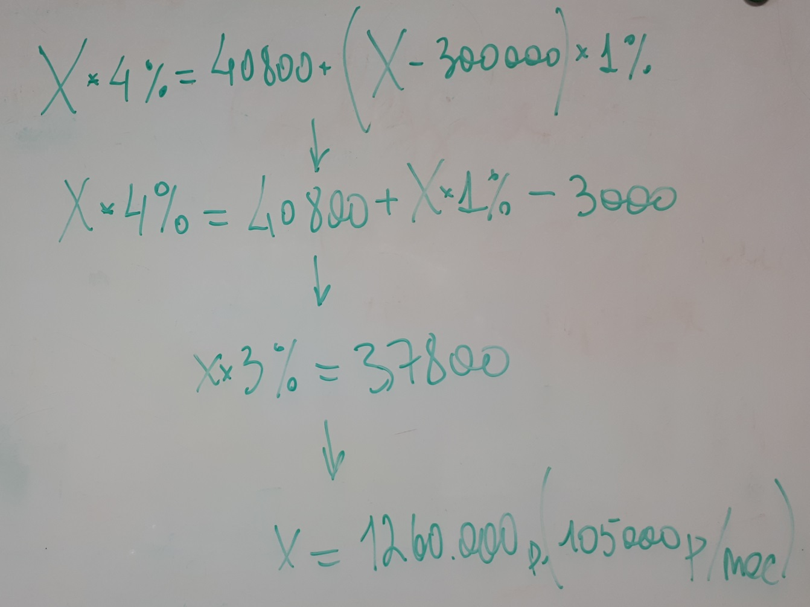
№ | Показатель | Ед. изм. | Сценарий №1 | Сценарий №2 | Сценарий №3 | Сценарий №4 | Сценарий №5 | Сценарий №6
1 | Доходы | тыс. руб. | 250 | 300 | 500 | 1,000 | 1,500 | 2,000
2 | Расходы по уплате налога по УСН и отчислений за себя | тыс. руб. | 40.9 | 40.9 | 42.9 | 47.9 | 60.0 | 80.0
2.1. | фиксированная сумма отчислений | тыс. руб. | 40.9 | 40.9 | 40.9 | 40.9 | 40.9 | 40.9
2.2. | сумма отчислений с доходов свыше 300 тыс. руб. в год | тыс. руб. | 0.0 | 0.0 | 2.0 | 7.0 | 12.0 | 17.0
2.3. | налог по УСН | тыс. руб. | 0.0 | 0.0 | 0.0 | 0.0 | 7.1 | 22.1
3 | Налоговая нагрузка | % | 16.3% | 13.6% | 8.6% | 4.8% | 4.0% | 4.0%

Расходы по ИП на налоги и отчисления за себя (тыс. руб.) и налоговая нагрузка (%) в зависимости от дохода за год

 | Налоговая нагрузка при доходе 1 000 тыс.руб./год при различных ставках налога по УСН (Доходы)

 | Дрход за год, тыс. руб. | 1,000

№ | Показатель | Ед. изм. | Налог 1% | Налог 2% | Налог 3% | Налог 4% | Налог 5% | Налог 6%
1 | Ставка налога по УСН (Доходы) | % | 1% | 2% | 3% | 4% | 5% | 6%
2 | Налоговая нагрузка | % | 4.8% | 4.8% | 4.8% | 4.8% | 5.0% | 6.0%
Налоговая нагрузка при доходе 1 000 тыс. руб. /год при различных ставках налога по УСН (Доходы)

